TABELA INSS - 2022
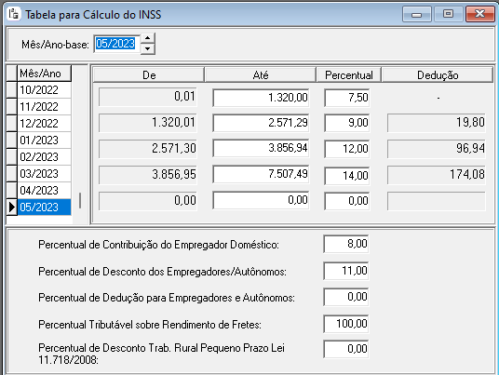
Salário de Contribuição |  | Alíquota por faixa (efetiva) | Parcela a Deduzir | ANO 2022 | CÁLCULO INSS |  | BASE | 2,845.14 | INSS | 244.48
De | Até |  |  |  | VALOR BRUTO | 2,845.14
- | 1,320.00 | 7.5% | - |  | INSS | 244.48 |  | 1,320.00 | 7.5% | 99.00
1,320.01 | 2,571.29 | 9.0% | 19.80 |  |  |  |  | 2,571.29 | 9.0% | 112.62
2,571.30 | 3,856.94 | 12.0% | 96.94 |  |  |  |  | 3,856.94 | 12.0% | 154.28
3,856.95 | 7,507.49 | 14.0% | 174.08 |  |  |  |  | 7,507.49 | 14.0% | 511.08
Valor máximo da Contribuição |  |  | 876.95 |  |  |  |  | TETO |  | 876.95

Qual o teto de desconto do INSS 2023?
876.95
O teto de desconto do INSS para colaboradores CLT para 2023 é de R$ 876,95. O valor do Salário Família permanece o mesmo da tabela divulgada no início do ano, correspondendo a R$ 59,82 – para cada filho que se enquadre nas regras de recebimento – para o segurado com remuneração mensal não superior a R$ 1.754,18.

